과제비_젝사젠_8개월
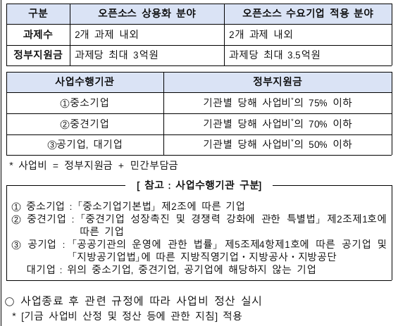
 |  |  |  | 총사업비 | 320000
1차년도 | 출연금 | 240000 |  | 출연금 | 75.00%
 | 현금 |  |  | 현금 | 0.00%
 | 현물 | 80000 |  | 현물 | 25.00%
 |  |  |  | 자기부담 | 25.00% |  |  | 0

인건비 |  |  |  |  |  | 수행기간 | 8 | 개월
 | 구 분 | 인력구분 | 성명 | 직위(연구소등록) | 실지급액(A) | 참여율(%)(B) | 합 계(AxB/100) |  |  | 현금합계 | 현물합계
 |  |  |  |  |  |  | 현 금 | 현 물 | 계 | 240,000 | 80,000
 |  |  | 박문식 | 대표 | 120,000 | 75% |  | 60,000 |  |  | 0
 |  |  | 장길석 | 수석 | 30,000 | 100% |  | 20,000
 |  |  | 김현기 | 책임 | 72,000 | 50% | 24,000
 |  |  | 한태현 | 선임 | 54,000 | 50% | 18,000

 |  |  | 미정 | 수석 | 102,000 | 100% | 68,000
 |  |  | 미정 | 책임 | 81,000 | 100% | 54,000
 |  |  |  |  |  | 20%
 |  |  |  |  |  | 10%
 |  |  |  |  |  | 20%
 |  |  |  |  |  | 13%
 |  |  |  |  |  | 100%
 |  |  |  |  |  | 100%
 |  | 소 계 |  |  |  |  | 164,000 | 80,000
 | 합 계 |  |  |  |  |  | 0 | 244,000 | 76.25%

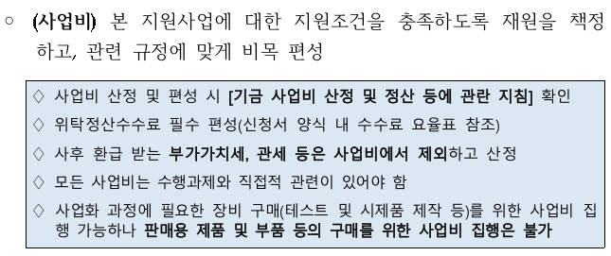
연구시설․장비 및 재료비
 | 구분 | 내역 | 단가 | 회수 |  |  | 금액 |  | 비고
 |  |  |  |  |  |  | 현금 | 현물

 | 시제품 제작 | L7 라우터 | 3000 | 1 |  |  | 3,000
 |  | 네트워크 스위치 | 2000 |  |  |  | 0
 |  | 보안 방화벽 장비 | 4000 | 1 |  |  | 4,000
 |  | 비상전원공급장치 | 6000 |  |  |  | 0
 |  | 로드밸런스 및 API 서버 | 10000 |  |  |  | 0

 | 재료비 | 파일 서버 스토리지용 디스크 | 300 |  |  |  | 0
 |  |  |  |  |  |  | 0 | 0
 | 위탁연구 | 전북대 | 50000 | 1 |  |  | 50,000 | 0
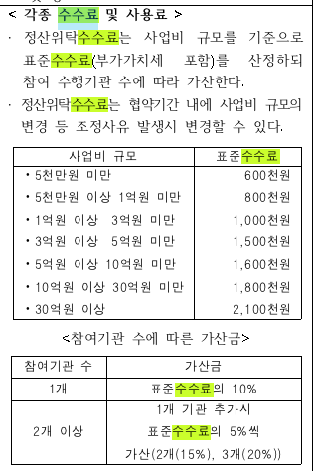
 |  |  |  |  |  |  | 0 | 0
 |  | 소 계 |  |  |  |  | 57,000 | 0
 | 합계 |  |  |  |  |  |  | 57,000 | 17.81%

연구활동비
 | 구분 | 내역 | 단가 | 회수 |  |  | 금액 |  | 비고
 |  |  |  |  |  |  | 현금 | 현물

 | 특허 | 특허 출원 | 3000 | 1 |  |  | 3,000 | 0

 | 지급 수수료 | 국내 바이오 전시회 참가비 | 3400 |  |  |  | 0 | 0
 |  |  |  |  |  |  | 0

 | 여비 | 해외 바이오 전시 참가 3인 | 2500 |  |  |  | 0
 |  |  |  |  |  |  | 0 | 0
 | 수수료 | 위탁정산수수료 | 1500 | 1 |  |  | 1,500
 |  |  |  |  |  |  | 0
 | 광고 선전비 | 홈페이지 제작비 | 2850 |  |  |  | 0
 |  | 홍보물 제작비 | 3000 | 2 |  |  | 6,000
 |  | 세미나 개최비 | 3000 | 2 |  |  | 6,000
 |  | 회의비 | 2500 | 1 |  |  | 2,500
 |  |  |  |  |  |  | 0 | 0
 |  | 소 계 |  |  |  |  | 19,000 | 0
 | 합계 |  |  |  |  |  |  | 19,000 | 5.94%

사업비_총사업비
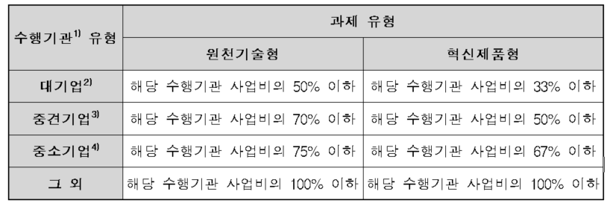
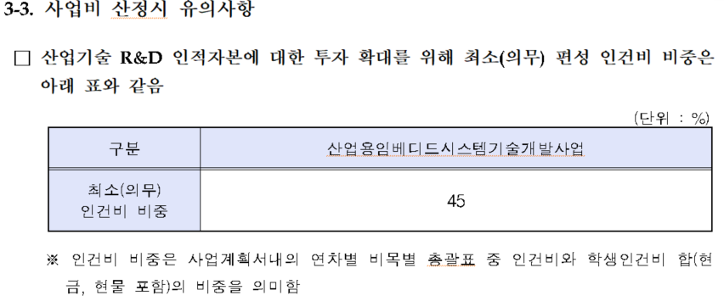
과제유형 : 혁신제품형
구 분 (단위 : 천원) |  |  | 전자부품연구원 |  | FA리눅스 |  | 서울과학기술대학교 |  | 모바일어플라이언스 |  | 계 | 비율 | 비고
 |  |  | 연구소 |  | 중소 |  | 대학 |  | 중소
1차년도 (4억기준) | 정부출연금 |  | 150,000 | 100.00% | 170,000 | 65.38% | 60,000 | 100.00% | 120,000 | 63.16% | 500,000 | 75.8% | 67%이하
 | 민 간 | 민간현금 | - | #DIV/0! | 36,000 | 40.00% | - | #DIV/0! | 30,000 | 42.86% | 66,000 | 10.0% | 40%이상
 | 부담금 | 민간현물 | - | #DIV/0! | 54,000 | 60.00% | - | #DIV/0! | 40,000 | 57.14% | 94,000 | 14.2%
 |  | 소계 | - | 0.00% | 90,000 | 34.62% | - | 0.00% | 70,000 | 36.84% | 160,000 | 24.2%
 | 합계 |  | 150,000 | 100.00% | 260,000 | 100.00% | 60,000 | 100.00% | 190,000 | 100.00% | 660,000 | 100%
2차년도 (8억기준) | 정부출연금 |  | 310,000 | 100.00% | 370,000 | 64.91% | 100,000 | 100.00% | 220,000 | 64.71% | 1,000,000 | 75.8% | 67%이하
 | 민 간 | 민간현금 |  | #DIV/0! | 80,000 | 40.00% |  | #DIV/0! | 50,000 | 41.67% | 130,000 | 9.8% | 40%이상
 | 부담금 | 민간현물 |  | #DIV/0! | 120,000 | 60.00% |  | #DIV/0! | 70,000 | 58.33% | 190,000 | 14.4%
 |  | 소계 | - | 0.00% | 200,000 | 35.09% | - | 0.00% | 120,000 | 35.29% | 320,000 | 24.2%
 | 합계 |  | 310,000 | 100.00% | 570,000 | 100.00% | 100,000 | 100.00% | 340,000 | 100.00% | 1,320,000 | 100%
3차년도 (6억기준) | 정부출연금 |  | 310,000 | 100.00% | 370,000 | 64.91% | 100,000 | 100.00% | 220,000 | 64.71% | 1,000,000 | 75.8% | 67%이하
 | 민 간 | 민간현금 |  | #DIV/0! | 80,000 | 40.00% |  | #DIV/0! | 50,000 | 41.67% | 130,000 | 9.8% | 40%이상
 | 부담금 | 민간현물 |  | #DIV/0! | 120,000 | 60.00% |  | #DIV/0! | 70,000 | 58.33% | 190,000 | 14.4%
 |  | 소계 | - | 0.00% | 200,000 | 35.09% | - | 0.00% | 120,000 | 35.29% | 320,000 | 24.2%
 | 합계 |  | 310,000 | 100.00% | 570,000 | 100.00% | 100,000 | 100.00% | 340,000 | 100.00% | 1,320,000 | 100%
합계 (50억기준) | 정부출연금 |  | 770,000 | 100.00% | 910,000 | 65.00% | 260,000 | 100.00% | 560,000 | 64.37% | 2,500,000 | 75.8% | 67%이하
 | 민 간 | 민간현금 | - | #DIV/0! | 196,000 | 40.00% | - | #DIV/0! | 130,000 | 41.94% | 326,000 | 9.9% | 40%이상
 | 부담금 | 민간현물 | - | #DIV/0! | 294,000 | 60.00% | - | #DIV/0! | 180,000 | 58.06% | 474,000 | 14.4%
 |  | 소계 | - | 0.00% | 490,000 | 35.00% | - | 0.00% | 310,000 | 35.63% | 800,000 | 24.2%
 | 합계 |  | 770,000 | 100.00% | 1,400,000 | 100.00% | 260,000 | 100.00% | 870,000 | 100.00% | 3,300,000 | 100%

1차년도 | 계산 (민간현금+민간현물)
 | 계산 (민간현금)
 | 계산 (민간현물)
2차년도 | 계산 (민간현금+민간현물)
 | 계산 (민간현금)
 | 계산 (민간현물)
3차년도 | 계산 (민간현금+민간현물)
 | 계산 (민간현금)
 | 계산 (민간현물)

